关系图
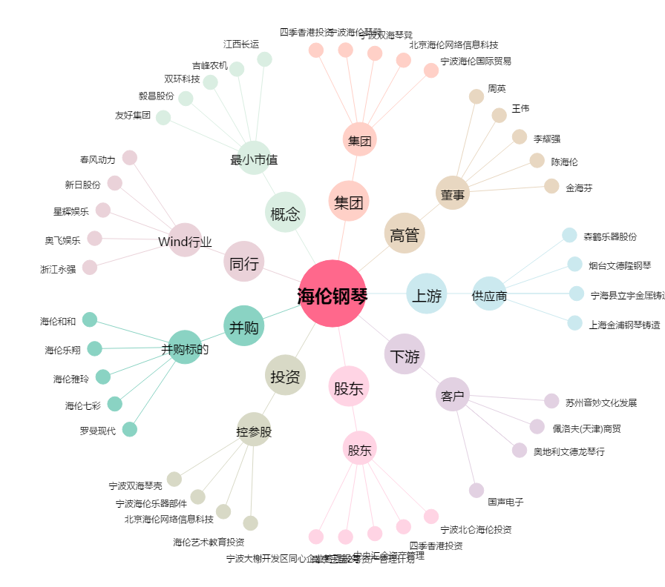
海伦钢琴[300329.SZ] - 关系概览图

